BT01
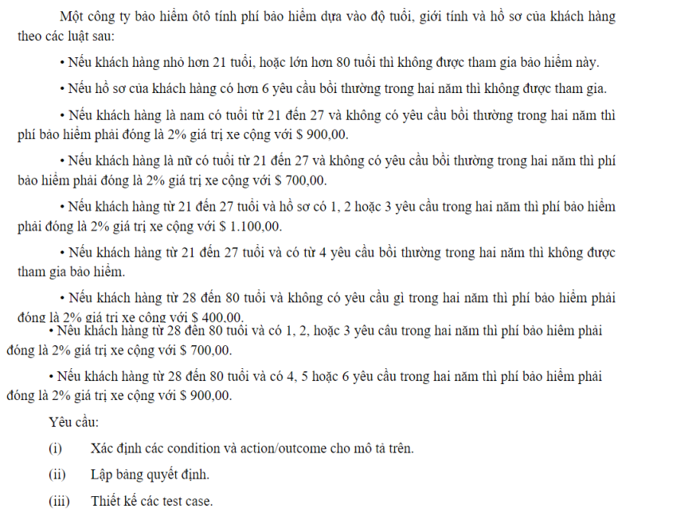

 |  |  |  |  |  |  | 1 | 2 | 3 | 4 | 6 | 7 | 10 | 11 | 14 | 18
 |  |  |  |  | Giới tính | Nam? | Y | Y | Y | Y | Y | Y | Y | Y | Y | N
 |  |  |  |  | Độ tuổi | <21 tuoi (0,1,2) | Y | - | - | - | - | - | - | - | - | -
 |  |  |  |  |  | 21-27 tuoi (21,22,26,27) | - | Y | - | - | Y | - | Y | - | Y | Y
 |  |  |  |  |  | 28-80 tuoi (28,29,,79,80) | - | - | Y | - | - | Y | - | Y | - | -
 |  |  |  |  |  | >80 tuoi (81) | - | - | - | Y | - | - | - | - | - | -
 |  |  |  |  | Số YC bồi thường trong 2 năm | Không có | Y | Y | Y | Y | - | - | - | - | - | Y
 |  |  |  |  |  | <=3 YC (1,2,3) | - | - | - | - | Y | Y | - | - | - | -
 |  |  |  |  |  | 4-6 YC (4,5,6) | - | - | - | - | - | - | Y | Y | - | -
 |  |  |  |  |  | >6 yêu cầu (7) | - | - | - | - | - | - | - | - | Y | -

 |  |  |  |  | Không được tham gia |  | x |  |  | x |  |  | x |  | x
 |  |  |  |  | Phí 2% + 900$ |  |  | x |  |  |  |  |  | x
 |  |  |  |  | Phí 2% + 700$ |  |  |  |  |  |  | x |  |  |  | x
 |  |  |  |  | Phí 2% + 1100$ |  |  |  |  |  | x
 |  |  |  |  | Phí 2% + 400$ |  |  |  | x

 |  |  |  |  | Giới tính | Nam? | X | X | X | Y | N | X | X | X | X | X
 |  |  |  |  | Độ tuổi | <21 tuoi (0,1,2) | Y | - | X | - | - | - | - | - | - | -
 |  |  |  |  |  | 21-27 tuoi (21,22,26,27) | - | - |  | Y | Y | Y | Y | - | - | -
 |  |  |  |  |  | 28-80 tuoi (28,29,,79,80) | - | - |  | - | - | - | - | Y | Y | Y
 |  |  |  |  |  | >80 tuoi (81) | - | Y |  | - | - | - | - | - | - | -
 |  |  |  |  | Số YC bồi thường trong 2 năm | Không có | X | X | - | Y | Y | - | - | Y | - | -
 |  |  |  |  |  | <=3 YC (1,2,3) |  |  | - | - | - | Y | - | - | Y | -
 |  |  |  |  |  | 4-6 YC (4,5,6) |  |  | - | - | - | - | Y | - | - | Y
 |  |  |  |  |  | >6 yêu cầu (7) |  |  | Y | - | - | - | - | - | - | -

 |  |  |  |  | Không được tham gia |  | x | x | x |  |  |  | x
 |  |  |  |  | Phí 2% + 900$ |  |  |  |  | x |  |  |  |  |  | x
 |  |  |  |  | Phí 2% + 700$ |  |  |  |  |  | x |  |  |  | x
 |  |  |  |  | Phí 2% + 1100$ |  |  |  |  |  |  | x
 |  |  |  |  | Phí 2% + 400$ |  |  |  |  |  |  |  |  | x

Stt | Description | Data test | Expected Result | Note
1 | <21 tuổi | 0 tuổi | Không được tham gia
2 | <21 tuổi | 1 tuổi | Không được tham gia
3 | <21 tuổi | 20 tuổi | Không được tham gia
4 | >80 tuổi | 81 tuổi | Không được tham gia
5 | > 6 yêu cầu | 7 yêu cầu | Không được tham gia
6 | Nam từ 21 đến 27 tuổi và không có yêu cầu bồi thường trong 2 năm | Nam 21 tuổi và không có yêu cầu bồi thường trong 2 năm | Phí 2% + 900$
7 | Nam từ 21 đến 27 tuổi và không có yêu cầu bồi thường trong 2 năm | Nam 22 tuổi và không có yêu cầu bồi thường trong 2 năm | Phí 2% + 900$
8 | Nam từ 21 đến 27 tuổi và không có yêu cầu bồi thường trong 2 năm | Nam 26 tuổi và không có yêu cầu bồi thường trong 2 năm | Phí 2% + 900$
9 | Nam từ 21 đến 27 tuổi và không có yêu cầu bồi thường trong 2 năm | Nam 27 tuổi và không có yêu cầu bồi thường trong 2 năm | Phí 2% + 900$
10 | Nữ từ 21 đến 27 tuổi và không có yêu cầu bồi thường trong 2 năm | Nữ 21 tuổi và không có yêu cầu bồi thường trong 2 năm | Phí 2% + 700$
11 | Nữ từ 21 đến 27 tuổi và không có yêu cầu bồi thường trong 2 năm | Nữ 21 tuổi và không có yêu cầu bồi thường trong 2 năm | Phí 2% + 700$
12 | Nữ từ 21 đến 27 tuổi và không có yêu cầu bồi thường trong 2 năm | Nữ 21 tuổi và không có yêu cầu bồi thường trong 2 năm | Phí 2% + 700$
13 | Nữ từ 21 đến 27 tuổi và không có yêu cầu bồi thường trong 2 năm | Nữ 21 tuổi và không có yêu cầu bồi thường trong 2 năm | Phí 2% + 700$
14 | Từ 21 đến 27 tuổi và có <= 3 yêu cầu bồi thường trong 2 năm | 21 tuổi và có 1 yêu cầu bồi thường | Phí 2% + 1100$
15 | Từ 21 đến 27 tuổi và có <= 3 yêu cầu bồi thường trong 2 năm | 21 tuổi và có 2 yêu cầu bồi thường | Phí 2% + 1100$
16 | Từ 21 đến 27 tuổi và có <= 3 yêu cầu bồi thường trong 2 năm | 21 tuổi và có 3 yêu cầu bồi thường | Phí 2% + 1100$
17 | Từ 21 đến 27 tuổi và có <= 3 yêu cầu bồi thường trong 2 năm | 22 tuổi và có 1 yêu cầu bồi thường | Phí 2% + 1100$
18 | Từ 21 đến 27 tuổi và có <= 3 yêu cầu bồi thường trong 2 năm | 22 tuổi và có 2 yêu cầu bồi thường | Phí 2% + 1100$
19 | Từ 21 đến 27 tuổi và có <= 3 yêu cầu bồi thường trong 2 năm | 22 tuổi và có 3 yêu cầu bồi thường | Phí 2% + 1100$
20 | Từ 21 đến 27 tuổi và có <= 3 yêu cầu bồi thường trong 2 năm | 26 tuổi và có 1 yêu cầu bồi thường | Phí 2% + 1100$
21 | Từ 21 đến 27 tuổi và có <= 3 yêu cầu bồi thường trong 2 năm | 26 tuổi và có 2 yêu cầu bồi thường | Phí 2% + 1100$
22 | Từ 21 đến 27 tuổi và có <= 3 yêu cầu bồi thường trong 2 năm | 26 tuổi và có 3 yêu cầu bồi thường | Phí 2% + 1100$
23 | Từ 21 đến 27 tuổi và có <= 3 yêu cầu bồi thường trong 2 năm | 27 tuổi và có 1 yêu cầu bồi thường | Phí 2% + 1100$
24 | Từ 21 đến 27 tuổi và có <= 3 yêu cầu bồi thường trong 2 năm | 27 tuổi và có 2 yêu cầu bồi thường | Phí 2% + 1100$
25 | Từ 21 đến 27 tuổi và có <= 3 yêu cầu bồi thường trong 2 năm | 27 tuổi và có 3 yêu cầu bồi thường | Phí 2% + 1100$
26 | Từ 21 đến 27 tuổi và có 4-6 yêu cầu bồi thường trong 2 năm | 21 tuổi và có 4 yêu cầu bồi thường | Không được tham gia
27 | Từ 21 đến 27 tuổi và có 4-6 yêu cầu bồi thường trong 2 năm | 21 tuổi và có 5 yêu cầu bồi thường | Không được tham gia
28 | Từ 21 đến 27 tuổi và có 4-6 yêu cầu bồi thường trong 2 năm | 21 tuổi và có 6 yêu cầu bồi thường | Không được tham gia
29 | Từ 21 đến 27 tuổi và có 4-6 yêu cầu bồi thường trong 2 năm | 22 tuổi và có 4 yêu cầu bồi thường | Không được tham gia
30 | Từ 21 đến 27 tuổi và có 4-6 yêu cầu bồi thường trong 2 năm | 22 tuổi và có 5 yêu cầu bồi thường | Không được tham gia
31 | Từ 21 đến 27 tuổi và có 4-6 yêu cầu bồi thường trong 2 năm | 22 tuổi và có 6 yêu cầu bồi thường | Không được tham gia
32 | Từ 21 đến 27 tuổi và có 4-6 yêu cầu bồi thường trong 2 năm | 26 tuổi và có 4 yêu cầu bồi thường | Không được tham gia
33 | Từ 21 đến 27 tuổi và có 4-6 yêu cầu bồi thường trong 2 năm | 26 tuổi và có 5 yêu cầu bồi thường | Không được tham gia
34 | Từ 21 đến 27 tuổi và có 4-6 yêu cầu bồi thường trong 2 năm | 26 tuổi và có 6 yêu cầu bồi thường | Không được tham gia
35 | Từ 21 đến 27 tuổi và có 4-6 yêu cầu bồi thường trong 2 năm | 27 tuổi và có 4 yêu cầu bồi thường | Không được tham gia
36 | Từ 21 đến 27 tuổi và có 4-6 yêu cầu bồi thường trong 2 năm | 27 tuổi và có 5 yêu cầu bồi thường | Không được tham gia
37 | Từ 21 đến 27 tuổi và có 4-6 yêu cầu bồi thường trong 2 năm | 27 tuổi và có 6 yêu cầu bồi thường | Không được tham gia
38 | Từ 28 đến 80 tuổi và không có yêu cầu bồi thường trong 2 năm | 28 tuổi và không có yêu cầu bồi thường trong 2 năm | Phí 2% + 400$
39 | Từ 28 đến 80 tuổi và không có yêu cầu bồi thường trong 2 năm | 29 tuổi và không có yêu cầu bồi thường trong 2 năm | Phí 2% + 400$
40 | Từ 28 đến 80 tuổi và không có yêu cầu bồi thường trong 2 năm | 79 tuổi và không có yêu cầu bồi thường trong 2 năm | Phí 2% + 400$
41 | Từ 28 đến 80 tuổi và không có yêu cầu bồi thường trong 2 năm | 80 tuổi và không có yêu cầu bồi thường trong 2 năm | Phí 2% + 400$
42 | Từ 28 đến 80 tuổi và có <= 3 yêu cầu bồi thường trong 2 năm | 28 tuổi và có 1 yêu cầu bồi thường | Phí 2% + 700$
43 | Từ 28 đến 80 tuổi và có <= 3 yêu cầu bồi thường trong 2 năm | 28 tuổi và có 2 yêu cầu bồi thường | Phí 2% + 700$
44 | Từ 28 đến 80 tuổi và có <= 3 yêu cầu bồi thường trong 2 năm | 28 tuổi và có 3 yêu cầu bồi thường | Phí 2% + 700$
45 | Từ 28 đến 80 tuổi và có <= 3 yêu cầu bồi thường trong 2 năm | 29 tuổi và có 1 yêu cầu bồi thường | Phí 2% + 700$
46 | Từ 28 đến 80 tuổi và có <= 3 yêu cầu bồi thường trong 2 năm | 29 tuổi và có 2 yêu cầu bồi thường | Phí 2% + 700$
47 | Từ 28 đến 80 tuổi và có <= 3 yêu cầu bồi thường trong 2 năm | 29 tuổi và có 3 yêu cầu bồi thường | Phí 2% + 700$
48 | Từ 28 đến 80 tuổi và có <= 3 yêu cầu bồi thường trong 2 năm | 79 tuổi và có 1 yêu cầu bồi thường | Phí 2% + 700$
49 | Từ 28 đến 80 tuổi và có <= 3 yêu cầu bồi thường trong 2 năm | 79 tuổi và có 2 yêu cầu bồi thường | Phí 2% + 700$
50 | Từ 28 đến 80 tuổi và có <= 3 yêu cầu bồi thường trong 2 năm | 79 tuổi và có 3 yêu cầu bồi thường | Phí 2% + 700$
51 | Từ 28 đến 80 tuổi và có <= 3 yêu cầu bồi thường trong 2 năm | 80 tuổi và có 1 yêu cầu bồi thường | Phí 2% + 700$
52 | Từ 28 đến 80 tuổi và có <= 3 yêu cầu bồi thường trong 2 năm | 80 tuổi và có 2 yêu cầu bồi thường | Phí 2% + 700$
53 | Từ 28 đến 80 tuổi và có <= 3 yêu cầu bồi thường trong 2 năm | 80 tuổi và có 3 yêu cầu bồi thường | Phí 2% + 700$
54 | Từ 28 đến 80 tuổi và có 4-6 yêu cầu bồi thường trong 2 năm | 28 tuổi và có 4 yêu cầu bồi thường | Phí 2% + 900$
55 | Từ 28 đến 80 tuổi và có 4-6 yêu cầu bồi thường trong 2 năm | 28 tuổi và có 5 yêu cầu bồi thường | Phí 2% + 900$
56 | Từ 28 đến 80 tuổi và có 4-6 yêu cầu bồi thường trong 2 năm | 28 tuổi và có 6 yêu cầu bồi thường | Phí 2% + 900$
57 | Từ 28 đến 80 tuổi và có 4-6 yêu cầu bồi thường trong 2 năm | 29 tuổi và có 4 yêu cầu bồi thường | Phí 2% + 900$
58 | Từ 28 đến 80 tuổi và có 4-6 yêu cầu bồi thường trong 2 năm | 29 tuổi và có 5 yêu cầu bồi thường | Phí 2% + 900$
59 | Từ 28 đến 80 tuổi và có 4-6 yêu cầu bồi thường trong 2 năm | 29 tuổi và có 6 yêu cầu bồi thường | Phí 2% + 900$
60 | Từ 28 đến 80 tuổi và có 4-6 yêu cầu bồi thường trong 2 năm | 79 tuổi và có 4 yêu cầu bồi thường | Phí 2% + 900$
61 | Từ 28 đến 80 tuổi và có 4-6 yêu cầu bồi thường trong 2 năm | 79 tuổi và có 5 yêu cầu bồi thường | Phí 2% + 900$
62 | Từ 28 đến 80 tuổi và có 4-6 yêu cầu bồi thường trong 2 năm | 79 tuổi và có 6 yêu cầu bồi thường | Phí 2% + 900$
63 | Từ 28 đến 80 tuổi và có 4-6 yêu cầu bồi thường trong 2 năm | 80 tuổi và có 4 yêu cầu bồi thường | Phí 2% + 900$
64 | Từ 28 đến 80 tuổi và có 4-6 yêu cầu bồi thường trong 2 năm | 80 tuổi và có 5 yêu cầu bồi thường | Phí 2% + 900$
65 | Từ 28 đến 80 tuổi và có 4-6 yêu cầu bồi thường trong 2 năm | 80 tuổi và có 6 yêu cầu bồi thường | Phí 2% + 900$

